Güz
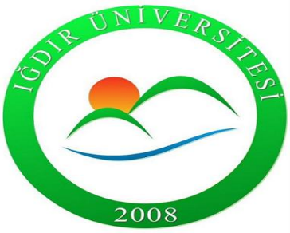 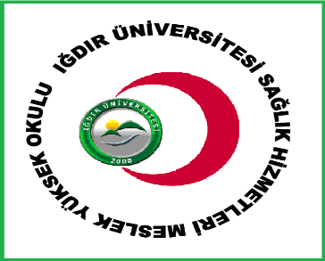 IĞDIR ÜNİVERSİTESİ DİŞ HEKİMLİĞİ FAKÜLTESİ 2025-2026 EĞİTİM ÖĞRETİM YILI GÜZ DÖNEMİ FİNAL SINAV PROGRAMI

DİŞ HEKİMLİĞİ 1. SINIF
 | 2 OCAK 2026 CUMA | 3 OCAK 2026 CUMARTESİ | 4 OCAK 2026 PAZAR | 5 OCAK 2026 PAZARTESİ | 6 OCAK 2026 SALI | 7 OCAK 2026 ÇARŞAMBA | 8 OCAK 2026 PERŞEMBE | 9 OCAK 2026 CUMA | CUMARTESİ | PAZAR
08:00-08:45 |  |  |  |  |  |  |  | Tıbbi Terminoloji Dr. Ömer SARAÇ 204
09:00-09:45
10:00-10:45
11:00-11:45
13:00-13:45 | Kariyer Planlama Dr. Öğr. Üyesi Cem TAŞKIN 204 | Organik Kimya Dr. Öğr. Üyesi Aybek YİĞİT 204 |  | Çocuk Hakları ve Aile Eğitimi Dr. Öğr. Üyesi Çiğdem ÇAM TÜRKAN 204 | Diş Hekimliğine Giriş ve Koruyucu Diş Hekimliği Dr. Öğr. Üyesi Gizem Karagöz Doğan 204 | Biyoistatistik Doç. Dr. Cem TIRINK 204 | Tıbbi Biyoloji ve Genetik Dr. Öğr. Üyesi Ayşe KARACALI TUNÇ 204
14:00-14:45
15:00-15:45
16:00-16:45

